Sprongbochten type 1 & 2
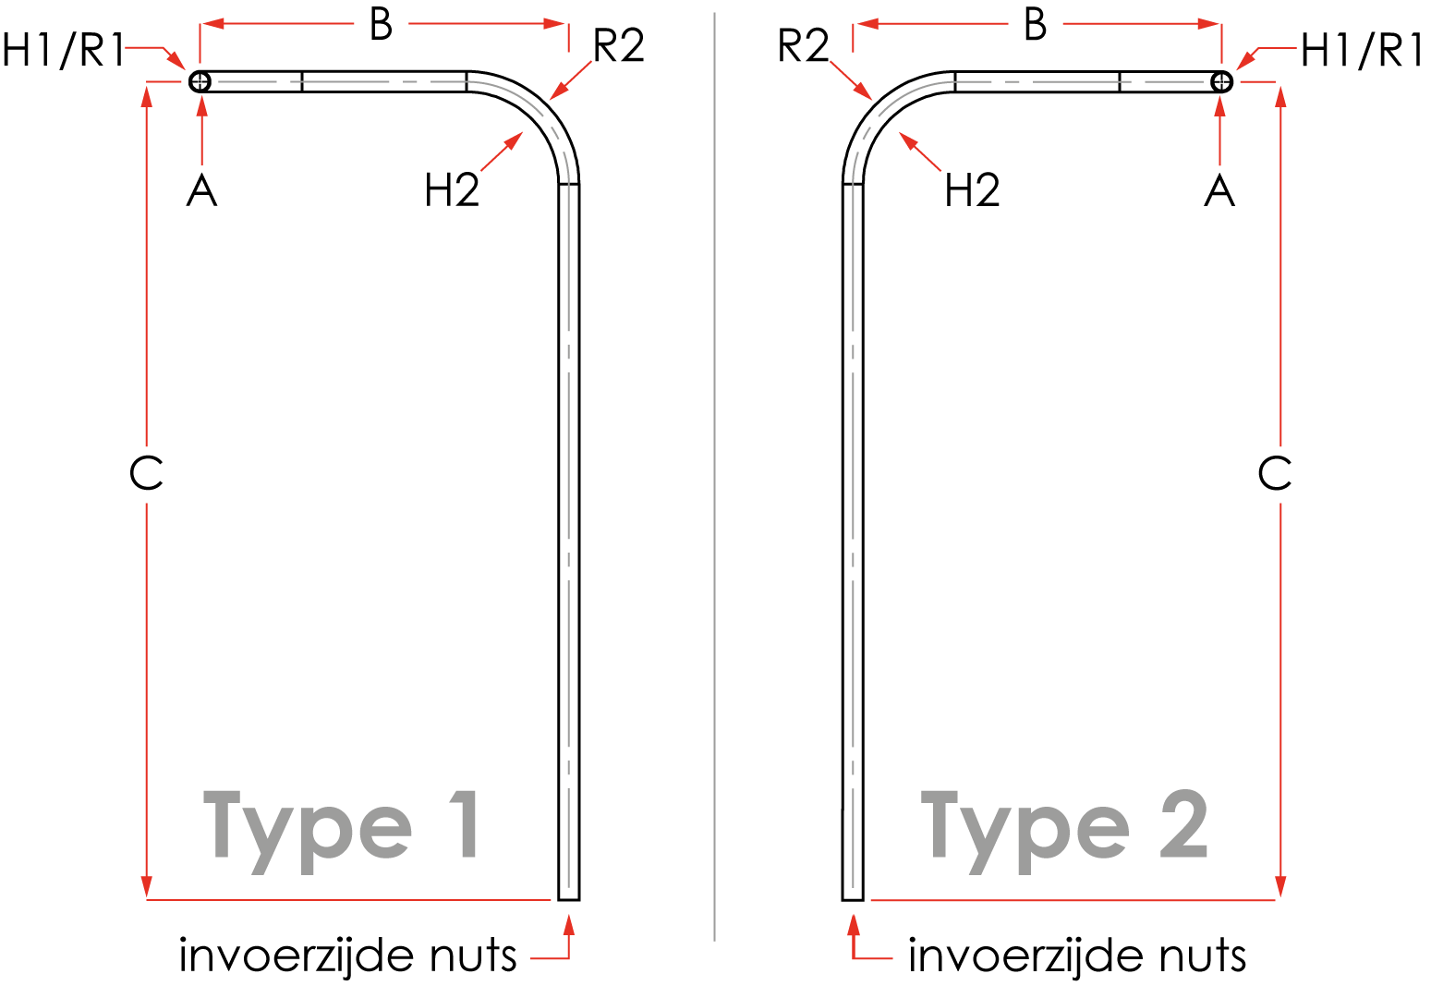

Sprongbochten type 1 & 2
versie 1.2
 |  |  |  |  |  |  |  |  |  |  |  |  |  |  |  | Aanvrager
Hoogte (A) is standaard 1200 mm. |  |  |  |  |  |  |  |  |  |  |  |  |  |  |  | Bedrijf
Maatvoering is in millimeters. |  |  |  |  |  |  |  |  |  |  |  |  |  |  |  | Project
Hoek 1 (H1) & Hoek 2 (H2) zijn altijd 90 graden
Maat B minimaal 800 mm |  |  |  |  |  |  |  |  |  |  |  |  |  |  |  | Opmerking:

Standaard radius ø50/63=500 mm
Standaard radius ø50-blauw=750 mm
 |  |  |  |  |  |  |  |  |  |  |  |  |  |  |  | Radii:

Type | Kleur | Aantal | Diam. | R1 | H1 | R2 | H2 | Nuts | A | B | C | Uit 1 stuk? | Trekkoord? | Merken met | Zaaglengte
 |  |  |  |  |  |  |  |  |  |  |  |  |  |  | Type

